상품제안서
포토 니트 여름담요 | 상품코드: S43208

 |  |  |  |  |  |  | 02-713-8555 | www.synergygift.co.kr
 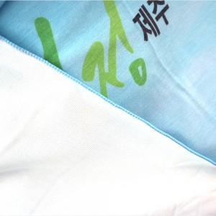 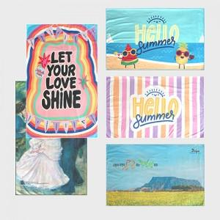

【상세/제작정보】

【인쇄/포장옵션】 | DTP컬러전사 / OPP(비닐)

【공급단가】 | 수량 | 100~ | 300~ | 500~ | 1,000~ | 3,000~
*VAT별도 | 60*125 | 10,800원 | 10,700원 | 10,400원 | 10,200원 | 9,900원
 | 75*125 | 13,200원 | 13,000원 | 12,700원 | 12,500원 | 12,300원
 | 90*125 | 15,600원 | 15,400원 | 15,000원 | 14,700원 | 14,400원

【상품 URL】 | https://www.synergygift.co.kr:443/src/goods_detail.php?gdno=43208

